Chi tiết địa chất
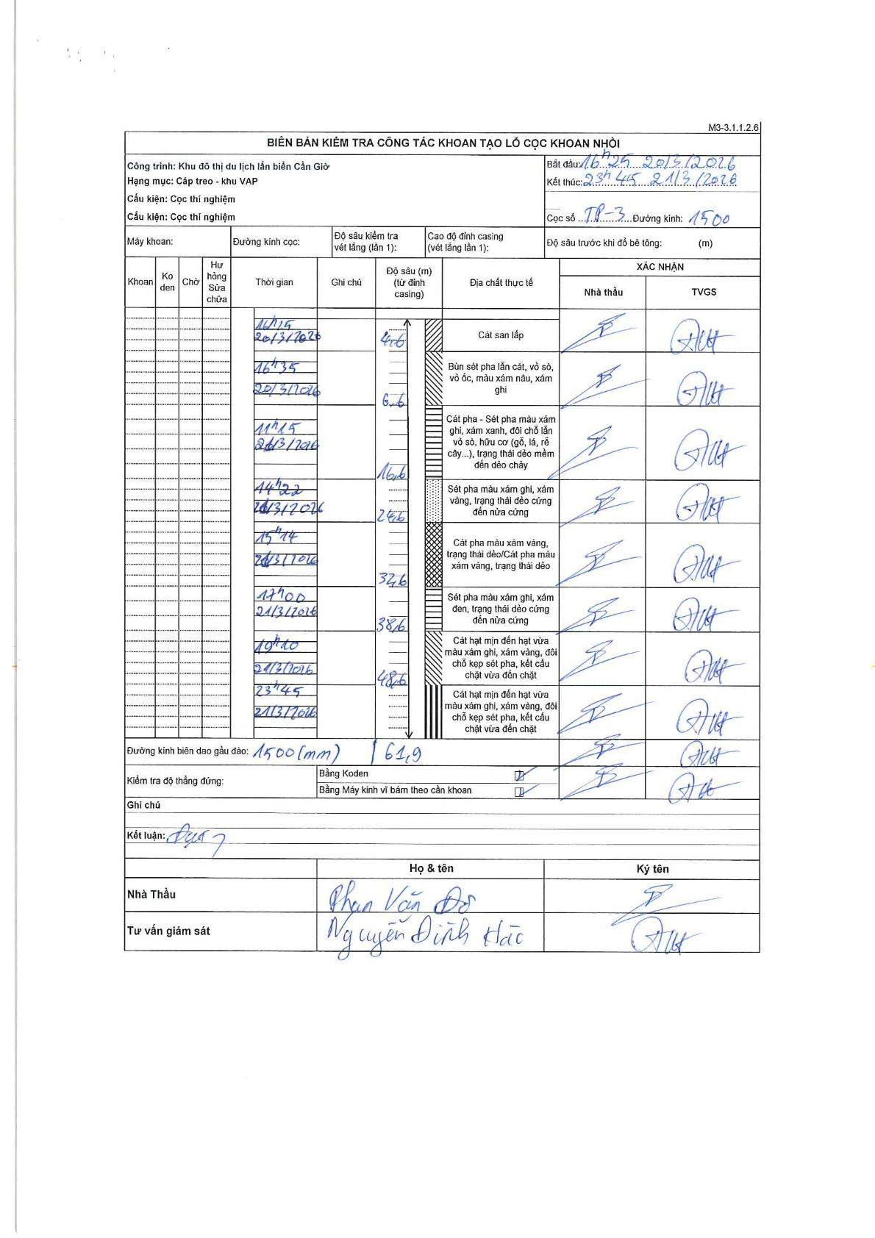
Dự án | Cần Giờ
Hạng mục | Cáp treo - khu VAP
Tên bộ phận | Cọc thí nghiệm
Số hiệu cọc | TP-3
Tên Máy khoan | SGCT-KCN0002
Đường kính | 1500
Bắt đầu thi công | 16:25 20/03/2016
Kết thúc thi công | 23:45 21/03/2016

Địa chất TT | Đường kính | Mô tả lớp thiết kế | Từ (h) | Đến (h) | Cao độ từ | Cao độ đến | T.Gian (h) | Dài (m) | V (m/h) | Ghi chú
1 | 1500 | Cát san lấp | 16:25 20/03/2016 | 16:45 20/03/2016 | 0 | -4.6 | 0.33 | 4.6 | 13.8
2 | 1500 | Bùn sét pha lẫn cát, vỏ sò, vỏ ốc, màu xám nâu, xám ghi | 16:45 20/03/2016 | 16:55 20/03/2016 | -4.6 | -6.6 | 0.17 | 2 | 12
3 | 1500 | Cát pha - Sét pha màu xám ghi, xám xanh, đôi chỗ lẫn vỏ sò, hữu cơ (gỗ, lá, rễ cây...), trạng thái dẻo mềm đến dẻo chảy | 16:55 20/03/2016 | 11:15 21/03/2016 | -6.6 | -16.6 | 18.33 | 10 | 0.55
4 | 1500 | Sét pha màu xám ghi, xám vàng, trạng thái dẻo cứng đến nửa cứng | 11:15 21/03/2016 | 14:22 21/03/2016 | -16.6 | -24.6 | 3.12 | 8 | 2.57
5 | 1500 | Cát pha màu xám vàng, trạng thái dẻo/Cát pha màu xám vàng, trạng thái dẻo | 14:22 21/03/2016 | 15:14 21/03/2016 | -24.6 | -32.6 | 0.87 | 8 | 9.23
6 | 1500 | Sét pha màu xám ghi, xám đen, trạng thái dẻo cứng đến nửa cứng | 15:14 21/03/2016 | 17:00 21/03/2016 | -32.6 | -38.6 | 1.77 | 6 | 3.4
7 | 1500 | Cát hạt mịn đến hạt vừa màu xám ghi, xám vàng, đôi chỗ kẹp sét pha, kết cấu chặt vừa đến chặt | 17:00 21/03/2016 | 19:10 21/03/2016 | -38.6 | -48.6 | 2.17 | 10 | 4.62
8 | 1500 | Cát hạt mịn đến hạt vừa màu xám ghi, xám vàng, đôi chỗ kẹp sét pha, kết cấu chặt vừa đến chặt | 19:10 21/03/2016 | 23:45 21/03/2016 | -48.6 | -61.9 | 4.58 | 13.3 | 2.9

ẢNH BIÊN BẢN GỐC

